Indice
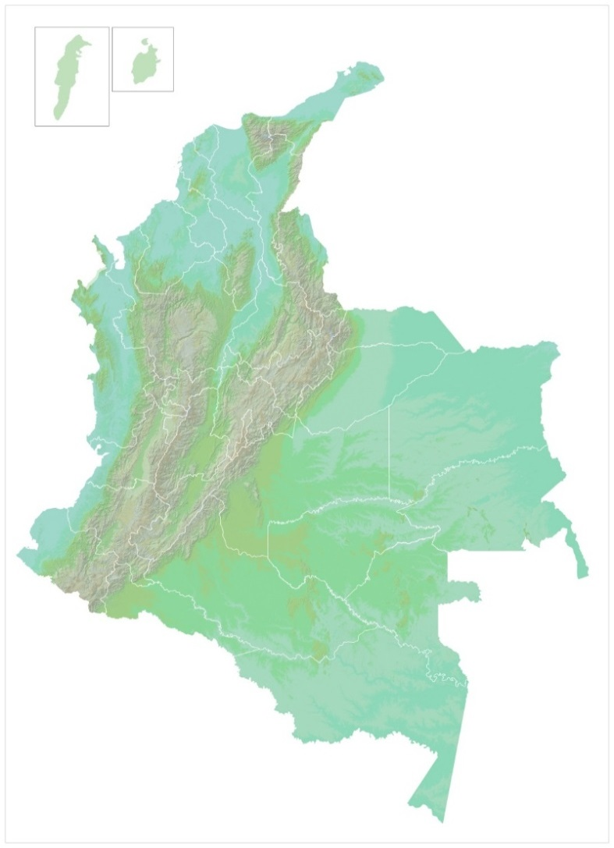
Departamento Administrativo Nacional de Estadística
Dirección de Síntesis y Cuentas Nacionales
Cuentas Departamentales

PIB a precios corrientes. Base 2005
Producto Interno Bruto Departamental, a precios corrientes. 2000-2016p
Participación porcentual del Producto Interno Bruto Departamental, a precios corrientes. 2000-2016p

PIB a precios constantes de 2005 por encadenamiento
Producto Interno Bruto Departamental, a precios constantes de 2005 por encadenamiento. 2000-2016p
Variación anual del Producto Interno Bruto Departamental a precios constantes de 2005 por encadenamiento
Contribución departamental al crecimiento económico de Colombia

PIB por habitante. Base 2005
Producto Interno Bruto Departamental por habitante, a precios corrientes. 2000-2016p

Elaborado por: Dirección de Síntesis y Cuentas Nacionales - DANE
Fecha de publicación: 15/02/2018

